Figure1A
The original data of Figure 1A
CURVES
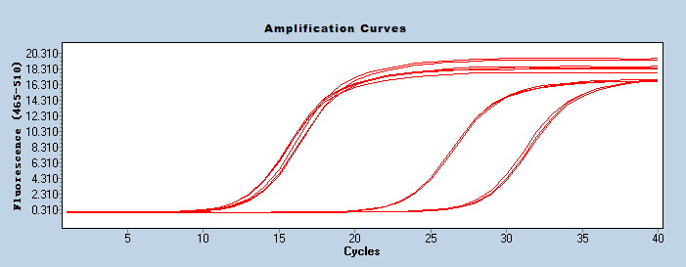

三、data analysis（2-∆∆Ct）

 | Group | Data analysis |  |  |  |  |  |  |  | Dev
 |  | GAPDH | DIDO1 | ∆Ct | -∆∆Ct | 2-∆∆Ct | expression abundance | STDEV. | p value | GAPDH | DIDO1 | knock
 | shCtrl | 12.49 | 23.08 | 10.59 | 0.090 | 1.064 | 1.002 | 0.074 |  | 0.070 | 0.140
 |  | 12.44 | 23.09 | 10.65 | 0.030 | 1.021
 |  | 12.42 | 23.22 | 10.8 | -0.120 | 0.920
 | shDIDO1 | 13.23 | 27.95 | 14.72 | -4.040 | 0.061 | 0.049 | 0.011 | 0.002 | 0.280 | 0.330 | 0.951
 |  | 13.03 | 28.28 | 15.25 | -4.570 | 0.042
 |  | 12.95 | 28.18 | 15.23 | -4.550 | 0.043

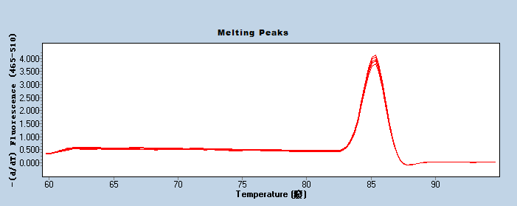
Melt curve
RT 763 | GAPDH
GAPDH溶解曲线图

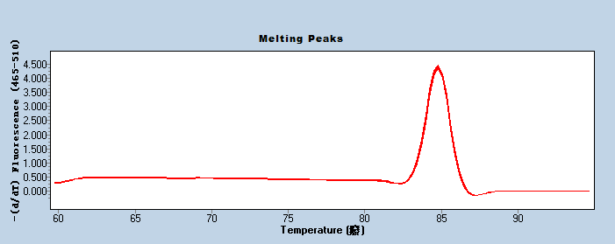
RT1639 | DIDO1
GENE溶解曲线图

 | Average (2-ΔΔCt)
shCtrl | 1.002
shDIDO1 | 0.049
**

Figure1D
The original data of Figure 1D
cell count
 | shCtrl |  |  | AVERAGE | STDEV |  | shDIDO1 |  |  | AVERAGE | STDEV
day1 | 954 | 998 | 954 | 968 | 25 | day1 | 615 | 608 | 633 | 618 | 12
day2 | 1635 | 1658 | 1611 | 1634 | 23 | day2 | 785 | 845 | 856 | 828 | 38
day3 | 3982 | 4144 | 3972 | 4032 | 96 | day3 | 1740 | 1894 | 1822 | 1818 | 77
day4 | 7632 | 7918 | 7431 | 7660 | 244 | day4 | 2739 | 2833 | 2735 | 2769 | 55
day5 | 11639 | 11607 | 10752 | 11332 | 503 | day5 | 4003 | 3739 | 3609 | 3783 | 200

change fold/1st day
 | shCtrl |  |  | AVERAGE | STDEV |  | shDIDO1 |  |  | AVERAGE | STDEV
day1 | 1 | 1 | 1 | 1 | 0 | day1 | 1 | 1 | 1 | 1 | 0
day2 | 1.71 | 1.66 | 1.69 | 1.69 | 0.03 | day2 | 1.28 | 1.39 | 1.35 | 1.34 | 0.06
day3 | 4.17 | 4.15 | 4.16 | 4.16 | 0.01 | day3 | 2.83 | 3.12 | 2.88 | 2.94 | 0.15
day4 | 8 | 7.93 | 7.79 | 7.91 | 0.11 | day4 | 4.45 | 4.66 | 4.32 | 4.48 | 0.17
day5 | 12.2 | 11.63 | 11.27 | 11.7 | 0.47 | day5 | 6.51 | 6.15 | 5.7 | 6.12 | 0.4

day 4 fold T-Test
compare |  |  |  | p value
shCtrl vs shDIDO1 |  |  |  | 7.98E-06

day 5 fold T-Test
compare |  |  |  | p value
shCtrl vs shDIDO1 |  |  |  | 9.90E-05

 |  |  |  |  |  |  |  |  |  |  |  | shRNA慢病毒感染HUV-EC-C [HUVEC]细胞，3天后，shDIDO1组与对照组（shCtrl）细胞数量的变化倍数随时间变化的对比

Figure 1E
The original data of Figure 1E

 | Time(day) | shCtrl |  |  |  |  | shDIDO1
OD490 | 1 | 0.178 | 0.177 | 0.183 | 0.178 | 0.183 | 0.162 | 0.166 | 0.162 | 0.161 | 0.164
 | 2 | 0.365 | 0.363 | 0.37 | 0.352 | 0.359 | 0.216 | 0.225 | 0.208 | 0.221 | 0.211
 | 3 | 0.68 | 0.671 | 0.675 | 0.67 | 0.679 | 0.27 | 0.27 | 0.273 | 0.276 | 0.267
 | 4 | 1.109 | 1.103 | 1.096 | 1.094 | 1.11 | 0.363 | 0.371 | 0.363 | 0.361 | 0.365
 | 5 | 1.566 | 1.567 | 1.57 | 1.584 | 1.573 | 0.375 | 0.375 | 0.372 | 0.384 | 0.385
 | Time(day) | shCtrl |  |  |  |  | shDIDO1
OD490/fold | 1 | 0.989 | 0.983 | 1.02 | 0.993 | 1.016 | 0.991 | 1.021 | 0.997 | 0.984 | 1.008
 | 2 | 2.031 | 2.018 | 2.057 | 1.958 | 1.995 | 1.327 | 1.378 | 1.279 | 1.353 | 1.296
 | 3 | 3.781 | 3.733 | 3.755 | 3.73 | 3.78 | 1.657 | 1.655 | 1.672 | 1.696 | 1.639
 | 4 | 6.167 | 6.137 | 6.098 | 6.088 | 6.174 | 2.225 | 2.274 | 2.226 | 2.217 | 2.238
 | 5 | 8.711 | 8.718 | 8.738 | 8.813 | 8.752 | 2.301 | 2.297 | 2.279 | 2.358 | 2.36

table1 | time(day) | shCtrl | shDIDO1
AVERAGE | 1 | 0.18 | 0.163
 | 2 | 0.362 | 0.216
 | 3 | 0.675 | 0.271
 | 4 | 1.102 | 0.365
 | 5 | 1.572 | 0.378
STDEV | 1 | 0.003 | 0.0023
 | 2 | 0.0068 | 0.0066
 | 3 | 0.0044 | 0.0035
 | 4 | 0.0071 | 0.0037
 | 5 | 0.0073 | 0.0061

table2 | time(day) | shCtrl | shDIDO1
AVERAGE | 1 | 1 | 1
 | 2 | 2.012 | 1.327
 | 3 | 3.756 | 1.664
 | 4 | 6.133 | 2.236
 | 5 | 8.746 | 2.319
STDEV | 1 | 0.0168 | 0.0144
 | 2 | 0.0377 | 0.0406
 | 3 | 0.0245 | 0.0215
 | 4 | 0.0394 | 0.0224
 | 5 | 0.0407 | 0.0372

day4 MTT T-Test ：
compare |  |  |  | p value
shCtrl vs shDIDO1 |  |  |  | 5.9831051978E-16

day5 MTT T-Test ：
compare |  |  |  | p value
shCtrl vs shDIDO1 |  |  |  | 5.2486478252E-17

Figure 1F
The original data of Figure 1F
Total Tube Area
 | Rep 1 | Rep 2 | Rep3 | AVEREGE | STDEV
shCtrl | 67.19% | 66.73% | 67.22% | 67.05% | 0.00
shDIDO1 | 52.91% | 51.43% | 58.43% | 54.26% | 0.04
T-Test (P value) | shCtrl vs shDIDO1 |  |  | 0.026

Figure1G
The original data of Figure 1G

 | M1 | M | ALL
shCtrl | 2.56 | 97.44 | 100
 | 2.42 | 97.58 | 100
 | 2.51 | 97.49 | 100
shDIDO1 | 12.66 | 87.34 | 100
 | 13.14 | 86.86 | 100
 | 13.34 | 86.66 | 100

 | Apoptosis (%)
shCtrl | 2.56
 | 2.42
 | 2.51
shDIDO1 | 12.66
 | 13.14
 | 13.34

 | AVERAGE | STDEV
shCtrl | 2.5 | 0.0713
shDIDO1 | 13.05 | 0.3478

T-test Analysis |  | P-value
shCtrl vs shDIDO1 |  | 8.5231792997E-07

Figure 1H
The original data of Figure 1H
Caspase3/7
 | group | Luminescence
 | Blank | 3794
 |  | 3769
 |  | 3847
 | shCtrl | 41650
 |  | 41398
 |  | 41740
 | shDIDO1 | 80641
 |  | 80171
 |  | 80257
Caspase3/7
 | group | Luminescence
 | shCtrl | 37846.667
 |  | 37594.667
 |  | 37936.667
 | shDIDO1 | 76837.667
 |  | 76367.667
 |  | 76453.667

 | group | Average | STDEV.
 | shCtrl | 37792.667 | 177.279
 | shDIDO1 | 76553 | 250.251

Caspase3/7 T-Test ：
comapre |  |  |  | p value
shCtrl vs shDIDO1 |  |  |  | 2.6124422302E-09

备注 1.TTest分析简要说明： t 检验是用t分布理论来推论差异发生的概率，从而比较两个平均数的差异是否显著。 本报告t检验分析的具体做法为： - 将需要进行分析的两组先进行F检验（即方差齐性检验）， - 如果F检验值>0.05，则按等方差双样本检验得到TTest值，如果F检验值<0.05，则按异方差双样本检验得到TTest值。 - TTest值<0.05，表明两个实验组统计学有显著性差异，TTest值>0.05，表明两个实验组统计学无显著性差异。 2.数据判断标准（仅供参考）： - 实验组与对照组相比，P>0.05，判断为阴性结果； - 实验组与对照组相比，P<0.05，且测定值差异>50%，判断为强阳性结果； - 实验组与对照组相比，P<0.05，且测定值差异为20%~50%，判断为阳性结果； - 实验组与对照组相比，P<0.05，但测定值差异<20%，不建议判断为阳性结果。

Figure2E
The original data of Figure 2E

CDK6 | GROUP | DATA |  |  |  |  |  |  | Dev
 |  | GAPDH | CDK6 | ∆Ct | -∆∆Ct | 2-∆∆Ct | Relative expression | knock | GAPDH | CDK6
 | NC | 12.6 | 21.57 | 8.97 | 0.107 | 1.077 | 1.002 |  | 0.280 | 0.100
 |  | 12.48 | 21.58 | 9.1 | -0.023 | 0.984
 |  | 12.32 | 21.48 | 9.16 | -0.083 | 0.944
 | KD | 12.33 | 22.64 | 10.31 | -1.233 | 0.425 | 0.404 | 0.596 | 0.230 | 0.040
 |  | 12.1 | 22.63 | 10.53 | -1.453 | 0.365
 |  | 12.28 | 22.6 | 10.32 | -1.243 | 0.422

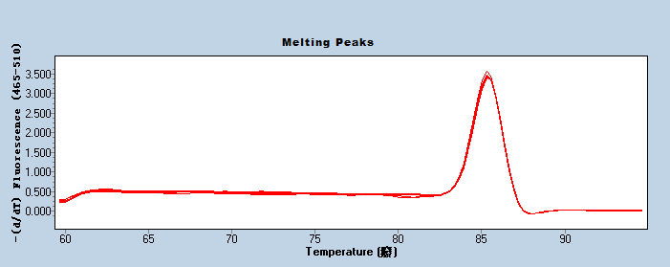
GAPDH
NC | 1.0015228448
KD | 0.40430195949

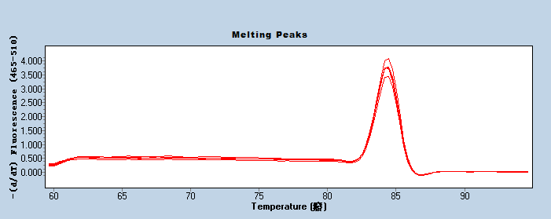
CDK6

CCND1 | GROUP | DATA |  |  |  |  |  |  | Dev
 |  | GAPDH | CCND1 | ∆Ct | -∆∆Ct | 2-∆∆Ct | Relative expression | knock | GAPDH | CCND1
 | NC | 12.6 | 17.31 | 4.71 | 0.023 | 1.016 | 1.003 |  | 0.280 | 0.210
 |  | 12.48 | 17.1 | 4.62 | 0.113 | 1.082
 |  | 12.32 | 17.19 | 4.87 | -0.137 | 0.910
 | KD | 12.33 | 18.33 | 6 | -1.267 | 0.416 | 0.364 | 0.636 | 0.230 | 0.170
 |  | 12.1 | 18.5 | 6.4 | -1.667 | 0.315
 |  | 12.28 | 18.48 | 6.2 | -1.467 | 0.362

GAPDH
NC | 1.0025493307
KD | 0.36413883997

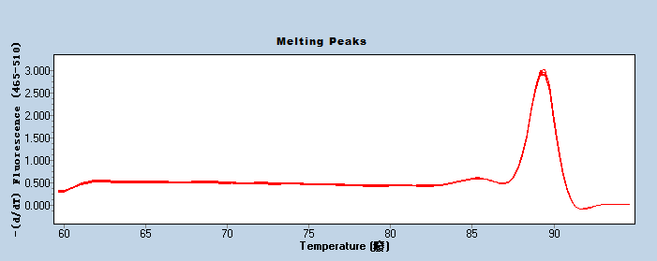
CCND1

